Suite de pruebas
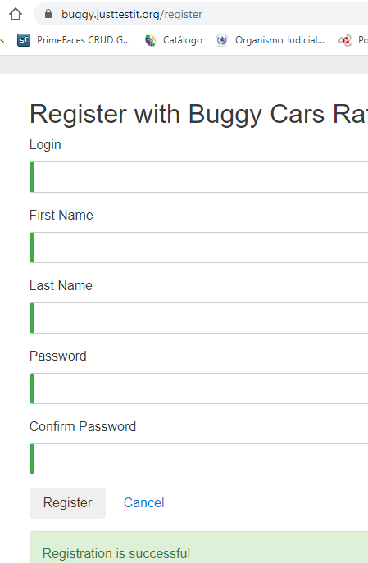
SUITE DE PRUEBAS - [ NOMBRE DE LA APLICACIÓN] |  |  |  |  |  |  |  |  | OK
No | Caso de prueba | Prioridad | Precondiciones | Datos de entrada | Pasos | Resultados Esperado | Resultado Obtenido | Estado prueba | FALLO
AREA FUNCIONAL: REGISTRO DE USUARIO
1 | Registrar un nuevo usuario llenando todos los campos exitosamente | Alta | -Tener instalado un navegador - Tener conexion a internet | Juan2022, Juan Carlos, Bergman Villarroel, Tester#12, user: Yafer10torrez. Contra: Yafer10torrez# | - 1. abrir la pagina https://buggy.justtestit.org/ -2. Click en la opcion "Register" boton superior parte izq. - 3. Ingresar los datos de entrada -4. Click en el boton "Register" | El usuario es registrado exitosamente |  | OK
2 | Registrar un nuevo usuario con campo nombre vacio (un espacio) | Alta | -Tener instalado un navegador - Tener conexion a internet | Pepe001, espacio , espacio Hola123# | - 1. abrir la pagina https://buggy.justtestit.org/ -2. Click en la opcion "Register" boton superior parte izq. - 3. Ingresar los datos de entrada, con campo Fist Name vacio -4. Click en el boton "Register" | Que no permita el registro con campos vacios | 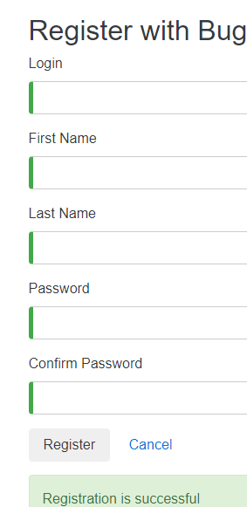 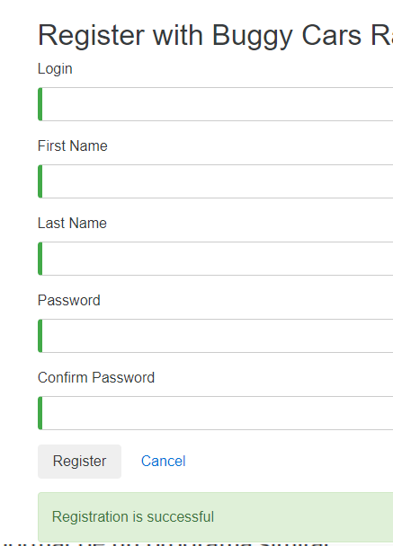 | FALLO
3 | Registrar un nuevo usuario con un password de 4 caracteres | Media | -Tener instalado un navegador - Tener conexion a internet | jorge123, jorge , perez hola | - 1. abrir la pagina https://buggy.justtestit.org/ -2. Click en la opcion "Register" boton superior parte izq. - 3. Ingresar los datos de entrada, con campo Fist Name vacio -4. Click en el boton "Register" | Que no permita un pwd de 4 caracteres | 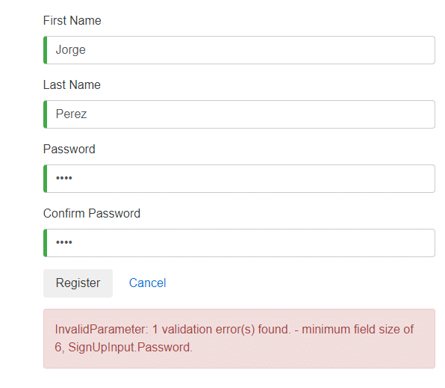 | OK
4 | Registrar nuevo usuario con password en Minuscula | Media | -Tener instalado un navegador - Tener conexion a internet | yamiltorrez, yamil, torrez, hola2023# | '- 1. abrir la pagina https://buggy.justtestit.org/ -2. Click en la opcion "Register" boton superior parte izq. - 3. Ingresar los datos de entrada, con campo Fist Name vacio -4. Click en el boton "Register" | Que no se admita una pwd sin caracteres en mayuscula | 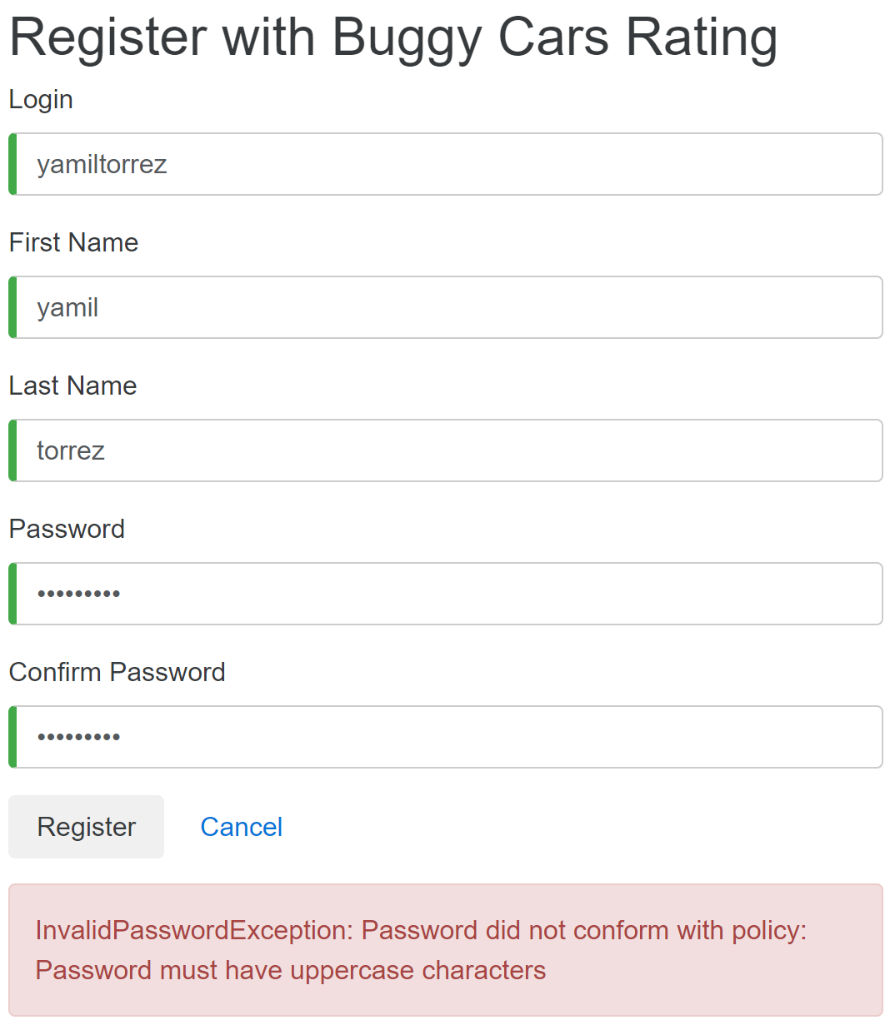 | OK
5 | Actualizar datos de usuario con campo vacio en 'nombre' | Media | -Tener instalado un navegador - Tener conexion a internet | yamiltorrez, yamil, torrez, hola2023# | - 1. abrir la pagina https://buggy.justtestit.org/ -2. Click en la opcion en blanco y meter user y psw y posteriormente "Login" boton superior parte derecha. - 3. Ingresar a Profile y actualizar datos -4. Click en el boton "Save" | Que no permita actualizar con campos vacio en el campo nombre/apellido | 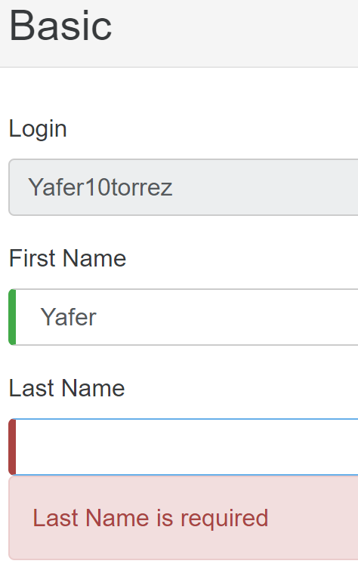 | OK
6 | Dar una votacion, la primera con login | Media | -Tener instalado un navegador - Tener conexion a internet | yamiltorrez, yamil, torrez, hola2023# | - 1. abrir la pagina https://buggy.justtestit.org/ -2. Click en cualquier de las imagens de la plataforma parte inferior - 3. Dar la votacion con parte sin registro -4. Click en el boton "Vote" | que se realiza correctamente la votacion | 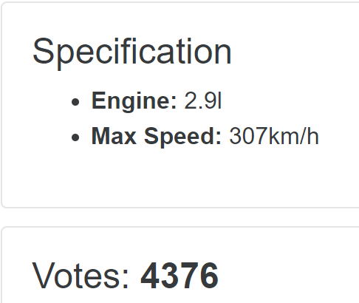 | OK
7 | Dar una votacion en el mismo auto, elmismo usuario | Media | -Tener instalado un navegador - Tener conexion a internet | yamiltorrez, yamil, torrez, hola2023# | - 1. abrir la pagina https://buggy.justtestit.org/ -2. Click en cualquier de las imagens de la plataforma parte inferior - 3. Dar la votacion con parte sin registro -4. Click en el boton "Vote" | Que no se pueda por votar con el mismo usuario el mismo auto | 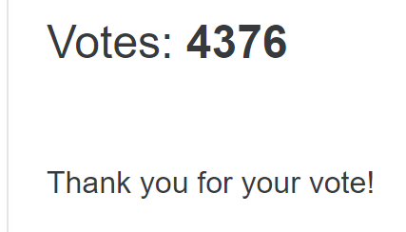 | OK
8 | Dar una votacion al otro auto, con el mismo usuario | Media | -Tener instalado un navegador - Tener conexion a internet | yamiltorrez, yamil, torrez, hola2023# | - 1. abrir la pagina https://buggy.justtestit.org/ -2. Click en cualquier de las imagens de la plataforma parte inferior - 3. Dar la votacion con parte sin registro -4. Click en el boton "Vote" | Se puede realizar | 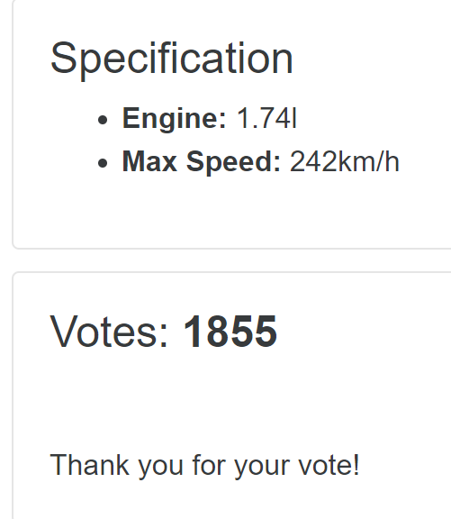 | OK
9 | Dar una votacion con comentario | Media | -Tener instalado un navegador - Tener conexion a internet | yamiltorrez, yamil, torrez, hola2023# | - 1. abrir la pagina https://buggy.justtestit.org/ -2. Click en cualquier de las imagens de la plataforma parte inferior - 3. Dar la votacion con parte sin registro -4. Click en el boton "Vote" | Se pueda visualizar el comentario |  | OK
10 | Registrar una nueva votacion y q este incremente | Media | -Tener instalado un navegador - Tener conexion a internet | yamiltorrez, yamil, torrez, hola2023# | - 1. abrir la pagina https://buggy.justtestit.org/ -2. Click en cualquier de las imagens de la plataforma parte inferior - 3. Dar la votacion con parte de abajo -4. Click en el boton "Vote" | la Votacion incrementa | 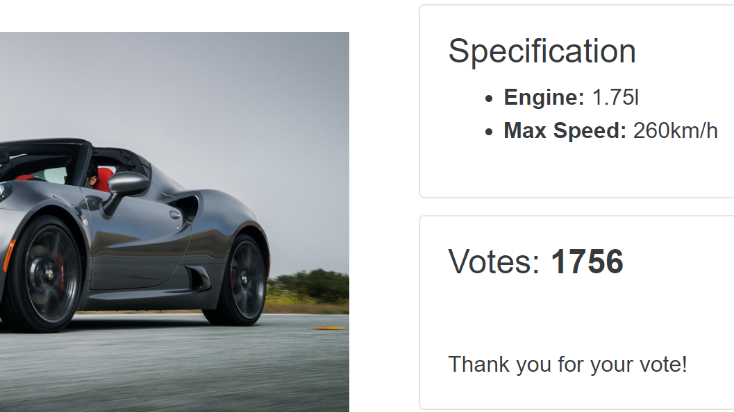 | OK
AREA FUNCIONAL :YYYYYY

AREA FUNCIONAL : VOTAR POR AUTOS

AREA FUNCIONAL :
1

